Sheet1
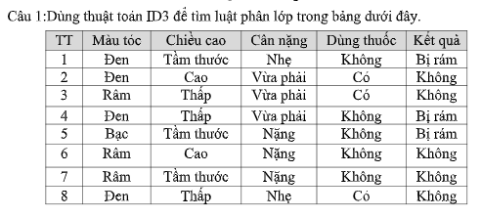
 | Có 3 lớp "Có", "Không" và "Bị ran" với tần suất lần lượt là 2, 4 và 2.
 | Entropy(S) = -(2/8)*log2(2/8) - (4/8)*log2(4/8) - (2/8)*log2(2/8) = 1.5

 | Tính Gain cho thuộc tính "Màu tóc":
 | Gain(S, "Màu tóc") = 1.5 - (3/8)*Entropy(Đen) - (2/8)*Entropy(Nâu) - (3/8)*Entropy(Ram) = 1.5 - (3/8)*1.0 - (2/8)*0 - (3/8)*0 = 0.9375

 | Tính Gain cho thuộc tính "Chiều cao":
 | Gain(S, "Chiều cao") = 1.5 - (3/8)*Entropy(Thấp) - (3/8)*Entropy(Tầm thước) - (2/8)*Entropy(Cao) = 1.5 - (3/8)*1.0 - (3/8)*1.0 - (2/8)*0 = 0.75

 | Chọn thuộc tính có Gain lớn nhất để chia nhánh đầu tiên
 | Gain("Màu tóc") = 0.9375 > Gain("Chiều cao") = 0.75

Nhánh con 1: Màu tóc = Đen
Entropy(Đen) = -(2/3)*log2(2/3) - (1/3)*log2(1/3) = 0.9183
Gain(Đen, "Chiều cao") = 0.9183 - (1/3)*Entropy(Thấp) - (2/3)*Entropy(Thấp) = 0.9183 - (1/3)*0 - (2/3)*0 = 0.9183
Gain(Đen, "Cân nặng") = 0.9183 - (1/3)*0 - (1/3)*0 - (1/3)*1.0 = 0.6183
Vì Gain("Chiều cao") > Gain("Cân nặng") nên ta chọn "Chiều cao" để chia nhánh tiếp theo.
Nhánh con của Màu tóc = Đen:
Chiều cao = Thấp: Kết quả = Không bị ran (nút lá)
Chiều cao = Tầm thước: Kết quả = Có (nút lá)

Nhánh con 2: Màu tóc = Nâu
Entropy(Nâu) = 0 (chỉ có 1 lớp "Bị ran")
Nút lá: Kết quả = Bị ran

Nhánh con 3: Màu tóc = Ram
Entropy(Ram) = -(1/3)*log2(1/3) - (2/3)*log2(2/3) = 0.9183
Gain(Ram, "Chiều cao") = 0.9183 - (1/3)*Entropy(Thấp) - (2/3)*Entropy(Tầm thước) = 0.9183 - (1/3)*0 - (2/3)*0 = 0.9183

Vì chỉ có 1 thuộc tính "Chiều cao" nên ta chia nhánh dựa trên thuộc tính này.
Nhánh con của Màu tóc = Ram:
Chiều cao = Thấp: Kết quả = Không bị ran (nút lá)
Chiều cao = Tầm thước: Kết quả = Không bị ran (nút lá)

Sau khi chia nhánh đến các nút lá, ta có thể rút ra các luật phân lớp tương ứng từ cây quyết định:
1. Nếu Màu tóc = Đen và Chiều cao = Thấp thì Kết quả = Không bị ran.
2. Nếu Màu tóc = Đen và Chiều cao = Tầm thước thì Kết quả = Có.
3. Nếu Màu tóc = Nâu thì Kết quả = Bị ran.
4. Nếu Màu tóc = Ram và Chiều cao = Thấp thì Kết quả = Không bị ran.
5. Nếu Màu tóc = Ram và Chiều cao = Tầm thước thì Kết quả = Không bị ran.

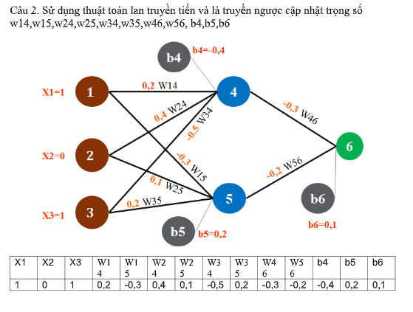

Lan truyền xuôi (Forward Propagation)
1. Tính giá trị đầu vào tại node 4 (net4):
net4 = (X1 * w14) + (X2 * w24) + (X3 * w34) + b4 = (1 * -0.2) + (0 * 0.4) + (1 * 0.3) + 0.4 = -0.2 + 0 + 0.3 + 0.4 = 0.5

2. Tính giá trị đầu ra tại node 4 (O4) với hàm sigmoid:
O4 = 1 / (1 + e^(-net4)) = 1 / (1 + e^(-0.5)) = 0.622

3. Tính giá trị đầu vào tại node 5 (net5):
net5 = (X1 * w15) + (X2 * w25) + (X3 * w35) + b5 = (1 * -0.3) + (0 * 0.5) + (1 * 0.2) + 0.2 = -0.3 + 0 + 0.2 + 0.2 = 0.1

4. Tính giá trị đầu ra tại node 5 (O5) với hàm sigmoid:
O5 = 1 / (1 + e^(-net5)) = 1 / (1 + e^(-0.1)) = 0.525

5. Tính giá trị đầu vào tại node 6 (net6):
net6 = (O4 * w46) + (O5 * w56) + b6 = (0.622 * -0.4) + (0.525 * 0.3) + (-0.1) = -0.249 + 0.158 + (-0.1) = -0.191

6. Tính giá trị đầu ra tại node 6 (O6) với hàm sigmoid:
O6 = 1 / (1 + e^(-net6)) = 1 / (1 + e^(0.191)) = 0.451

Lan truyền ngược (Backward Propagation) và cập nhật trọng số
1. Tính sai số tại node 6 (Error6) với mục tiêu đầu ra là 1:
Error6 = (Target - O6) * O6 * (1 - O6) = (1 - 0.451) * 0.451 * (1 - 0.451) = 0.249

2. Cập nhật trọng số w46 và w56 dựa trên sai số tại node 6:
w46_new = w46 + (learning_rate * Error6 * O4) = -0.4 + (0.9 * 0.249 * 0.622) = -0.348

w56_new = w56 + (learning_rate * Error6 * O5) = 0.3 + (0.9 * 0.249 * 0.525) = 0.346

3. Tính sai số tại node 4 (Error4) và node 5 (Error5):
Error4 = Error6 * w46 * O4 * (1 - O4) = 0.249 * -0.4 * 0.622 * (1 - 0.622) = -0.038

Error5 = Error6 * w56 * O5 * (1 - O5) = 0.249 * 0.3 * 0.525 * (1 - 0.525) = 0.032

4. Cập nhật trọng số w14, w15, w24, w25, w34, w35 và bias b4, b5:
w14_new = w14 + (learning_rate * Error4 * X1) = -0.2 + (0.9 * -0.038 * 1) = -0.234
w15_new = w15 + (learning_rate * Error5 * X1) = -0.3 + (0.9 * 0.032 * 1) = -0.271
w24_new = w24 + (learning_rate * Error4 * X2) = 0.4 + (0.9 * -0.038 * 0) = 0.4
w25_new = w25 + (learning_rate * Error5 * X2) = 0.5 + (0.9 * 0.032 * 0) = 0.5
w34_new = w34 + (learning_rate * Error4 * X3) = 0.3 + (0.9 * -0.038 * 1) = 0.266
w35_new = w35 + (learning_rate * Error5 * X3) = 0.2 + (0.9 * 0.032 * 1) = 0.229
b4_new = b4 + (learning_rate * Error4) = 0.4 + (0.9 * -0.038) = 0.366
b5_new = b5 + (learning_rate * Error5) = 0.2 + (0.9 * 0.032) = 0.229

Sau một lần lặp lan truyền xuôi và ngược với learning rate 0.9, mục tiêu O6 = 1, các trọng số và bias được cập nhật như sau:
w14 = -0.234, w15 = -0.271, w24 = 0.4, w25 = 0.5, w34 = 0.266, w35 = 0.229, w46 = -0.348,w56 = 0.346, b4 = 0.366, b5 = 0.229, b6 = -0.1

